SEA_REF_LWES
SEA_REF_LOWE'S_Screenshots

*Lowe's 홈페이지 search 창에 "Refrigerator" 검색하여 수집 필요, Sort by: Featured, 노출 순서대로 SKU 300개 수집
* 리뷰는 노출 기준 상위 20개
* Data 번호는 SEA 데이터셋 Sheet B열 NO.기준

Main page | https://www.lowes.com/search?searchTerm=refrigerator
32

31
33
34
38
35
36, 37
리뷰 수(count_of_reviews)와 별점 수(count_of_star_ratings)가 동일하므로, 리뷰 수와 별점 수 동일한 위치에서 집계 요청드립니다.

39

40

Prouct Page (상품별 정보가 나오는 페이지)
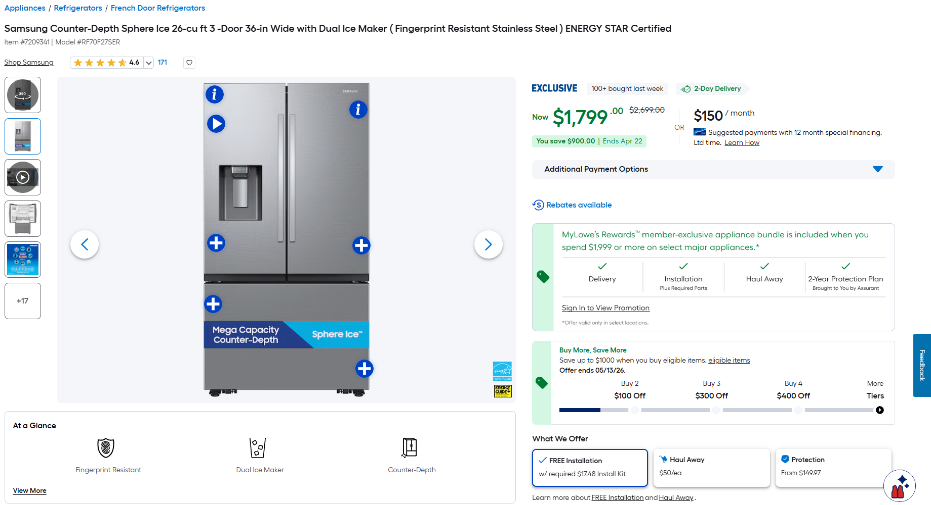
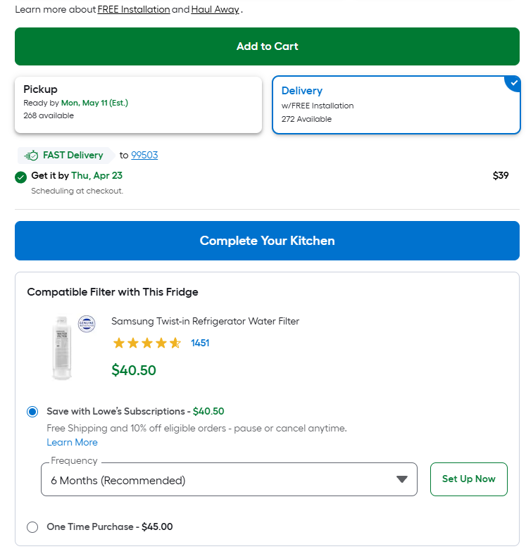

41
SKU로 수집 가능한 정보인지 확인 부탁드립니다.

42

상품에 따라 배송 정보가 두가지 타입으로 표시됩니다. 아래와 같이 표시되는 경우, 픽업/쉽핑 혹은 일반 딜리버리/빠른 딜리버리 각 정보의 수집을 요청드립니다.

43
43
44
45
44
46
47
46
47
48
45

49

냉장고 용량에 Cubic Feet 단위를 붙여서 (e.g. "26 Cu. Feet") 수집 요청드립니다.

50

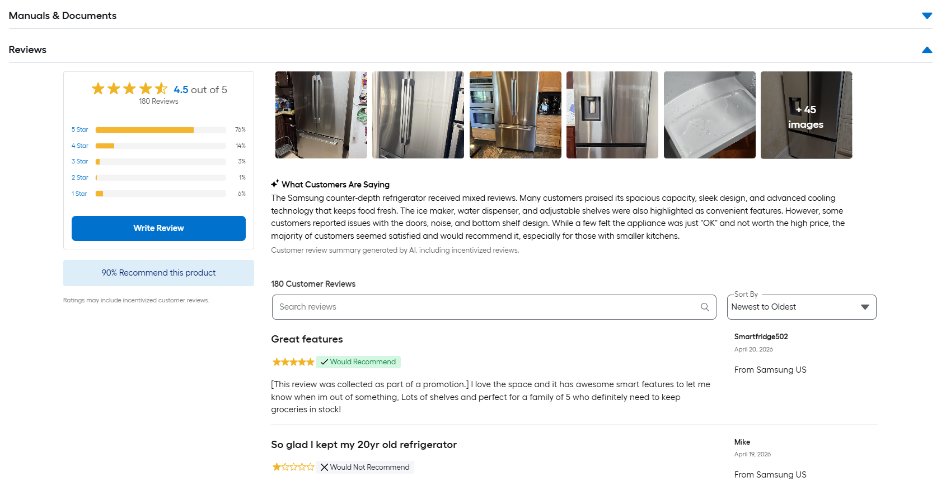

 |  |  | a

52

51

53
상위 노출 리뷰 20개 수집

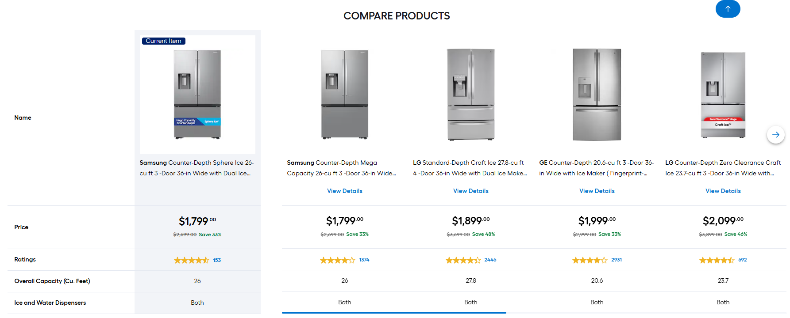

54

Top Sellers (BSR) |  | https://www.lowes.com/best-sellers/appliances/refrigerators/4294857973
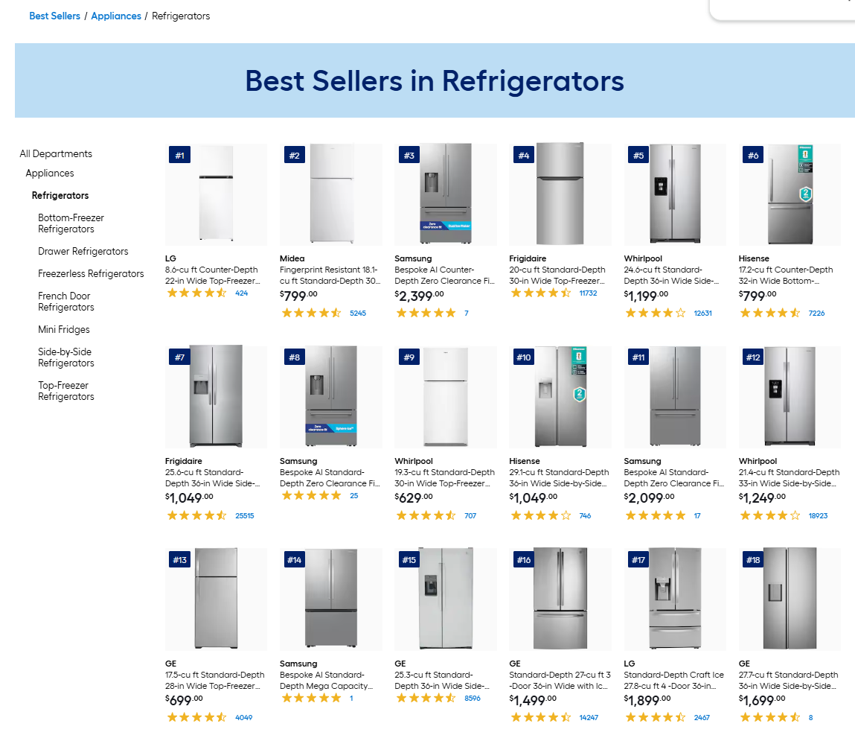

55
리스트 내 100개 Sku 크롤링 (좌상단의 1-100을 bsr_rank로 수집)

SEA_LDY_LWES
SEA_LDY_LOWE'S_Screenshots

*Lowe's 홈페이지 search 창에 "Washing machine" 검색하여 수집 필요, Sort by: Featured, 노출 순서대로 SKU 300개 수집
* 리뷰는 노출 기준 상위 20개
* Data 번호는 SEA 데이터셋 Sheet B열 NO.기준

Main page | https://www.lowes.com/search?searchTerm=washing+machine
92

91
94
93
98
95
96, 97
리뷰 수(count_of_reviews)와 별점 수(count_of_star_ratings)가 동일하므로, 리뷰 수와 별점 수 동일한 위치에서 집계 요청드립니다.

99

100

Prouct Page (상품별 정보가 나오는 페이지)
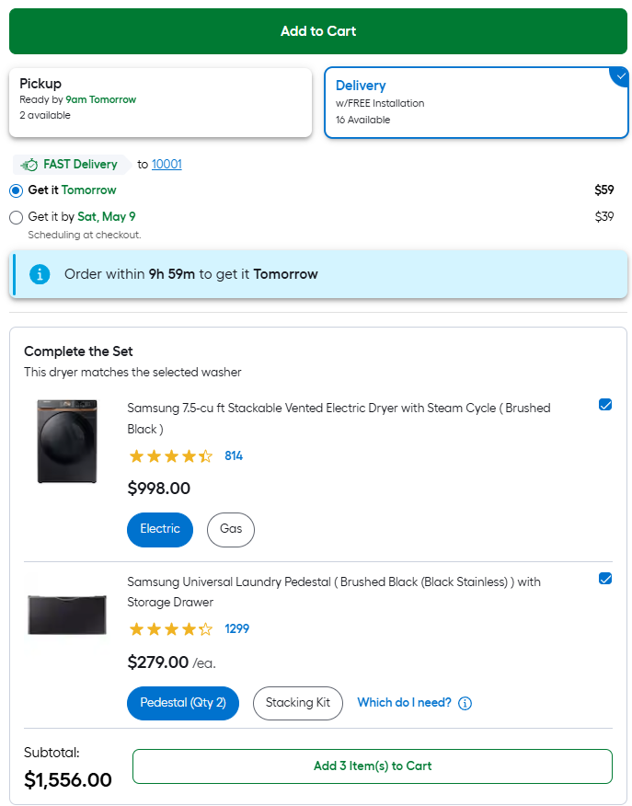
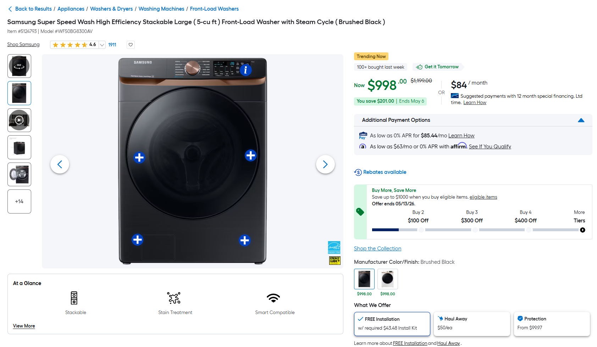

101
SKU로 수집 가능한 정보인지 확인 부탁드립니다.

102

상품에 따라 배송 정보가 두가지 타입으로 표시됩니다. 아래와 같이 표시되는 경우, 픽업/쉽핑 혹은 일반 딜리버리/빠른 딜리버리 각 정보의 수집을 요청드립니다.

103
104
103
104
105

106
107
106
107
108
105

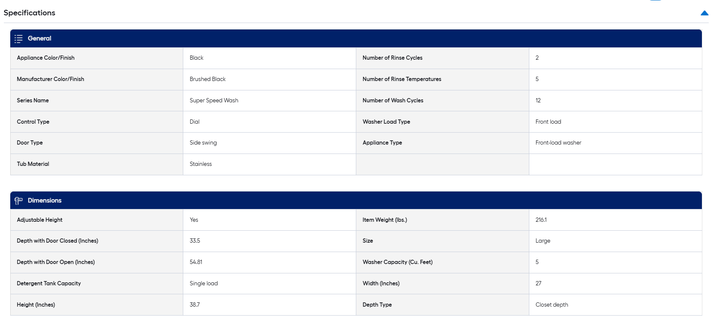

109

세탁기 용량에 Cubic Feet 단위를 붙여서 (e.g. "5 Cu. Feet") 수집 요청드립니다.

110

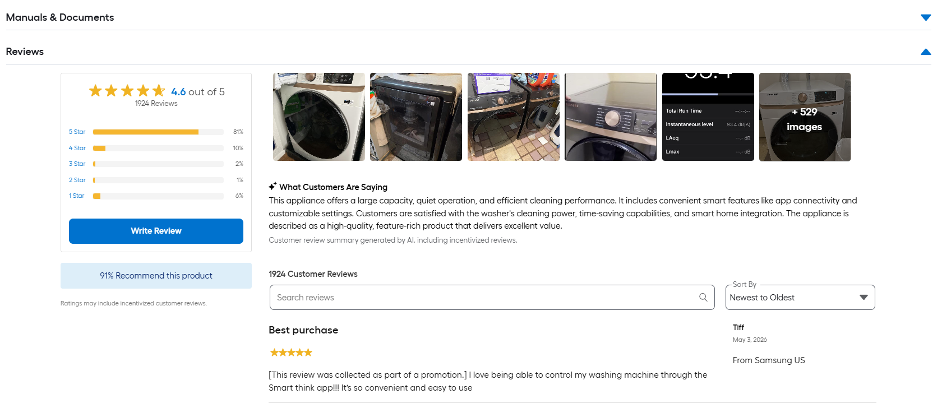

 |  | a

112

111

113
상위 노출 리뷰 20개 수집

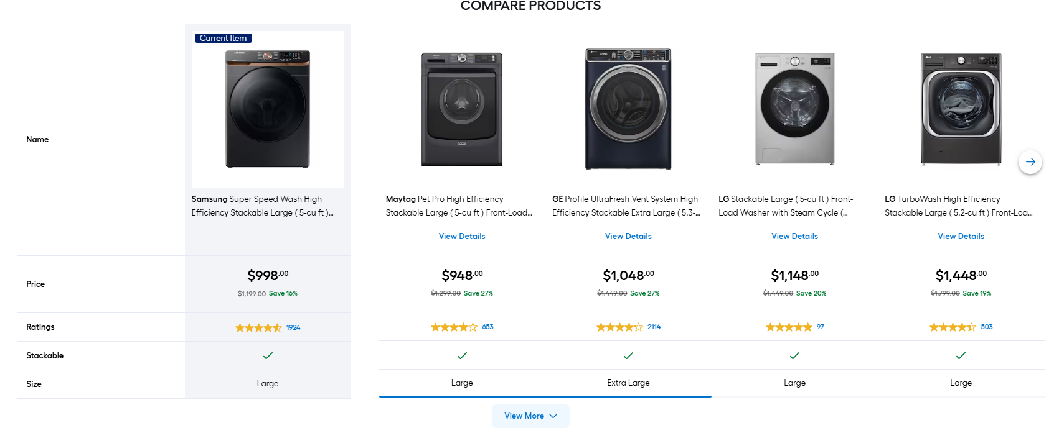

114

Top Sellers (BSR) | https://www.lowes.com/best-sellers/appliances/washers-dryers/washing-machines/4294857977

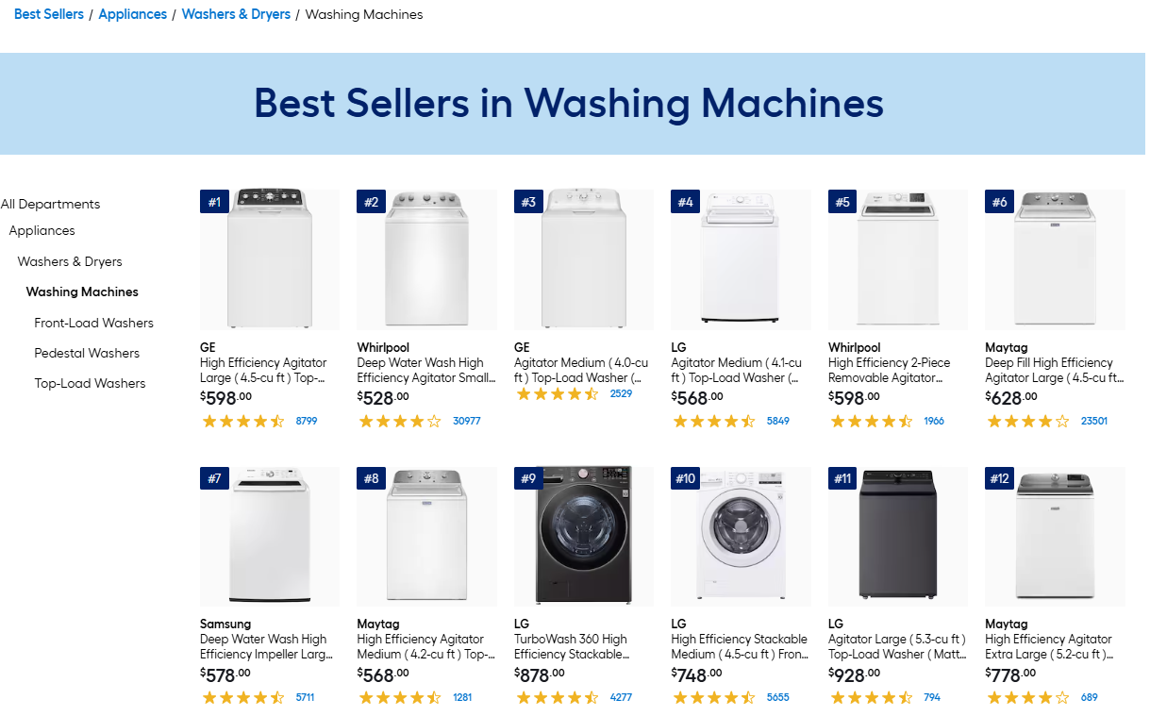

리스트 내 100개 Sku 크롤링 (좌상단의 1-100을 bsr_rank로 수집)

115

